Tipper
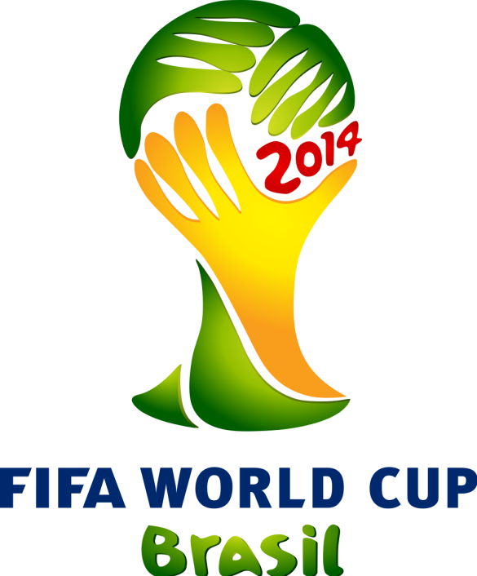
WM-Zelt auf der Alp!
Live-Übertragung
 | TIPPSPIEL - TIPPERBLATT
 | Fussball-WM 2014 Brasilien
 | Tipper:

TIPPS VORRUNDE |  |  |  |  |  |  |  |  |  | TIPPS FINALRUNDE

Gruppe A |  |  | Tabelle |  | Punkte |  | Tore |  |  |  |  | Achtelfinale |  | Penaltys

Brasilien | Kroatien | 1 | Brasilien |  | 0 | 0 | : | 0 | 1 A | 1 A |  |  |  |  |  | Viertelfinale | Penaltys
Mexiko | Kamerun | 2 | #N/A |  | #N/A | #N/A | : | #N/A | 2 A | 2 B
Brasilien | Mexiko | 3 | #N/A |  | #N/A | #N/A | : | #N/A |  |  |  |  |  |  | 49
Kroatien | Kamerun | 4 | #N/A |  | #N/A | #N/A | : | #N/A |  |  |  |  |  |  | 50
Brasilien | Kamerun |  |  |  |  |  |  |  |  | 1 C |  |  |  |  |  |  |  | Halbfinale | Penaltys
Kroatien | Mexiko |  |  |  |  |  |  |  |  | 2 D
 |  |  |  |  |  |  |  |  |  |  |  |  |  |  |  |  | 58
 |  |  |  |  |  |  |  |  |  |  |  |  |  |  |  |  | 57
 |  |  |  |  |  |  |  |  |  | 1 E
Gruppe B |  |  | Tabelle |  | Punkte |  | Tore |  |  | 2 F |  |  |  |  |  |  |  |  |  | Finale | Penaltys
 |  |  |  |  |  |  |  |  |  |  |  |  |  |  | 53 |  |  |  |  |  |  | Weltmeister
Spanien | Niederlande | 1 | Spanien |  | 0 | 0 | : | 0 | 1 B |  |  |  |  |  | 54 |  |  |  | S 61
Chile | Australien | 2 | #N/A |  | #N/A | #N/A | : | #N/A | 2 B | 1 G |  |  |  |  |  |  |  |  | S 62
Spanien | Chile | 3 | #N/A |  | #N/A | #N/A | : | #N/A |  | 2 H |  |  |  |  |  |  |  |  |  |  |  | Vizeweltmeister
Niederlande | Australien | 4 | #N/A |  | #N/A | #N/A | : | #N/A
Spanien | Australien |  |  |  |  |  |  |  |  |  |  |  |  |  |  |  |  |  |  | Spiel um Platz 3 | Penaltys
Niederlande | Chile |  |  |  |  |  |  |  |  | 1 B |  |  |  |  |  |  |  |  |  |  |  | Dritte
 |  |  |  |  |  |  |  |  |  | 2A |  |  |  |  |  |  |  |  | V 61
 |  |  |  |  |  |  |  |  |  |  |  |  |  |  | 52 |  |  |  | V62
 |  |  |  |  |  |  |  |  |  |  |  |  |  |  | 51 |  |  |  |  |  |  | Vierter
Gruppe C |  |  | Tabelle |  | Punkte |  | Tore |  |  | 1 D
 |  |  |  |  |  |  |  |  |  | 2 C
Kolumbien | Griechenland | 1 | Kolumbien |  | 0 | 0 | : | 0 | 1 C |  |  |  |  |  |  |  | 59
Elfenbeinküste | Japan | 2 | #N/A |  | #N/A | #N/A | : | #N/A | 2 C |  |  |  |  |  |  |  | 60
Kolumbien | Elfenbeinküste | 3 | #N/A |  | #N/A | #N/A | : | #N/A |  | 1 F
Griechenland | Japan | 4 | #N/A |  | #N/A | #N/A | : | #N/A |  | 2 E
Kolumbien | Japan |  |  |  |  |  |  |  |  |  |  |  |  |  | 55
Griechenland | Elfenbeinküste |  |  |  |  |  |  |  |  |  |  |  |  |  | 56
 |  |  |  |  |  |  |  |  |  | 1 H
 |  |  |  |  |  |  |  |  |  | 2 G

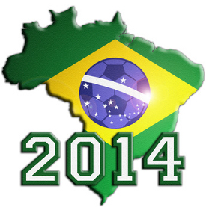
Gruppe D |  |  | Tabelle |  | Punkte |  | Tore
 |  |  |  |  |  |  |  |  |  |  | Punktemodus
Uruguay | Costa Rica | 1 | Uruguay |  | 0 | 0 | : | 0 | 1 D
England | Italien | 2 | #N/A |  | #N/A | #N/A | : | #N/A | 2 D |  | Punkte für Vorunde
Uruguay | England | 3 | #N/A |  | #N/A | #N/A | : | #N/A
Costa Rica | Italien | 4 | #N/A |  | #N/A | #N/A | : | #N/A |  |  | 10 |  | Punkte für richtige Vorhersage Sieg/Unentschieden/Niederlage
Uruguay | Italien
Costa Rica | England |  |  |  |  |  |  |  |  |  | 3 |  | Zusatzpunkte für richtiges Resultat

 |  |  |  |  |  |  |  |  |  |  | 1 |  | Zusatzpunkte für richtige Vorsage der geschossenen Tore pro Team

Gruppe E |  | Tabelle |  | Punkte |  | Tore |  |  |  |  | Punkte für Finalrunde

Schweiz | Ecuador | 1 | Schweiz |  | 0 | 0 | : | 0 | 1 E |  | 10 |  | Punkte für Achtelfinal-Teilnehmer auf richtigem Platz
Frankreich | Honduras | 2 | #N/A |  | #N/A | #N/A | : | #N/A | 2 E
Schweiz | Frankreich | 3 | #N/A |  | #N/A | #N/A | : | #N/A |  |  | 5 |  | Punkte für Achtelfinal-Teilnehmer auf falschem Platz
Ecuador | Honduras | 4 | #N/A |  | #N/A | #N/A | : | #N/A
Schweiz | Honduras |  |  |  |  |  |  |  |  |  | 20 |  | Punkte für Viertelfinal-Teilnehmer auf richtigem Platz
Ecuador | Frankreich
 |  |  |  |  |  |  |  |  |  |  | 10 |  | Punkte für Viertelfinal-Teilnehmer auf falschem Platz

 |  |  |  |  |  |  |  |  |  |  | 30 |  | Punkte für richtigen Halbfinalisten
Gruppe F |  |  | Tabelle |  | Punkte |  | Tore
 |  |  |  |  |  |  |  |  |  |  | 40 |  | Punkte für richtigen Finalist
Argentinien | Bosnien | 1 | Argentinien |  | 0 | 0 | : | 0 | 1 F
Iran | Nigeria | 2 | #N/A |  | #N/A | #N/A | : | #N/A | 2 F |  | 50 |  | Punkte für richtigen Weltmeister
Argentinien | Iran | 3 | #N/A |  | #N/A | #N/A | : | #N/A
WM-Tippspiel FC Mümliswil
Bosnien | Nigeria | 4 | #N/A |  | #N/A | #N/A | : | #N/A
Argentinien | Nigeria
Bosnien | Iran
 |  |  |  |  |  |  |  |  |  |  | Preise

Ausgefülltes Tipperblatt per Mail an
wm-tipp@fcmuemliswil.ch oder übergeben an
Beat Ackermann
Martin Bürgi oder
Simon Büttler
 |  |  |  |  |  |  |  |  |  |  | 1. Preis | Barpreis 500.- Franken
Gruppe G |  |  | Tabelle |  | Punkte |  | Tore
 |  |  |  |  |  |  |  |  |  |  | 2. Preis | Barpeis 300.- Franken
Deutschland | Portugal | 1 | Deutschland |  | 0 | 0 | : | 0 | 1 G
Ghana | USA | 2 | #N/A |  | #N/A | #N/A | : | #N/A | 2 G |  | 3. Preis | Gutschein Ivan Meyer Tours 250.- Franken
Deutschland | Ghana | 3 | #N/A |  | #N/A | #N/A | : | #N/A
Portugal | USA | 4 | #N/A |  | #N/A | #N/A | : | #N/A |  |  | 4. Preis | Gutschein EKO-Reisen 100.- Franken
Deutschland | USA
Portugal | Ghana |  |  |  |  |  |  |  |  |  | 5. Preis | Gutschein EKO-Reisen 100.- Franken

 |  |  |  |  |  |  |  |  |  |  | 6. Preis | Gutschein EKO-Reisen 100.- Franken

Gruppe H |  |  | Tabelle |  | Punkte |  | Tore |  |  |  | 7. Preis | FCM-Uhr

Belgien | Algerien | 1 | Belgien |  | 0 | 0 | : | 0 | 1 H |  | 8. Preis | FCM-Uhr
Russland | Südkorea | 2 | #N/A |  | #N/A | #N/A | : | #N/A | 2 H
Belgien | Russland | 3 | #N/A |  | #N/A | #N/A | : | #N/A |  |  | 9. Preis | Gutschein Gasthof Ochsen 50.- Franken
Algerien | Südkorea | 4 | #N/A |  | #N/A | #N/A | : | #N/A
Teilnahmebeitrag: 30.- Franken pro Tipperblatt
Abgabeschluss: 8. Juni 2014
Belgien | Südkorea |  |  |  |  |  |  |  |  |  | 10. Preis | Gutschein Gasthof Ochsen 50.- Franken
Algerien | Russland

